信用交易
融资融券市场交易数据统计(2025-02-17)

标的证券 | 融资融券余额（亿元） | 融资余额（亿元） | 融券余额（亿元） | 融资买入额（亿元） | 融资融券规模变化（亿元） | 融资余额增幅(‰) | 融券余额增幅(%)
统计数据 | 18,696.04 | 18,541.74 | 111.97 | 2,007.39 | 163.44 | 8.78 | 2.31
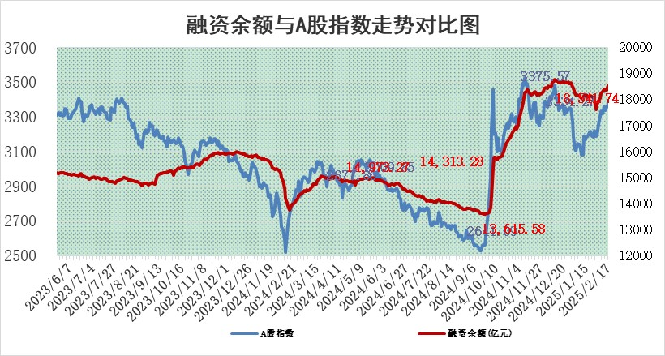

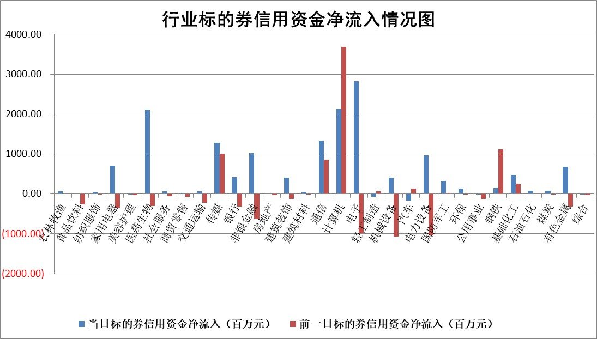

标的基金代码 | 标的基金简称 | 融资余额/市值(%) | 融资余额增幅(%) | 融资买入额/成交金额(%) | （融资余额净增额-融券余额净增额）/市值(‱) | 融券余额降幅(%) | ABS[（融资余额净增额-融券余额净增额）/市值净增额-1](%)
159902 | 华夏中小板ETF | 0.00 | 0.00 | 0.00 | 0.00 | 0.00 | 100.00
159915 | 易方达创业板ETF | 2.54 | -6.19 | 552914.11 | -16.75 | 2.29 | 189.89
159919 | 嘉实沪深300ETF | 0.57 | -0.24 | 1.30 | -0.12 | 1.04 | 99.26
159920 | 华夏恒生ETF | 28.86 | -0.11 | 15.54 | -3.13 | 0.00 | 90.71
159922 | 嘉实中证500ETF | 0.58 | -10.82 | 4.59 | -8.18 | -8.08 | 94.95
159925 | 南方沪深300ETF | 0.47 | -0.43 | 0.44 | -0.20 | 0.00 | 99.77
159928 | 消费ETF | 2.76 | -5.02 | 4.63 | -14.57 | -0.13 | 114.61
159934 | 易方达黄金ETF | 52.71 | -0.14 | 8.41 | -7.53 | 0.00 | 94.23
159939 | 全指信息技术ETF | 0.82 | -3.90 | 116.37 | -5.84 | -1527.73 | 124.65
159940 | 全指金融地产ETF | 0.30 | -7.12 | 0.00 | -2.29 | 0.00 | 126.54
159995 | 半导体芯片ETF | 2.44 | -4.46 | 291.11 | -11.80 | -4.40 | 119.50
159997 | 天弘中证电子ETF | 1.76 | -8.77 | 1.79 | -16.90 | -1.77 | 109.27
159998 | 天弘中证计算机主题ETF | 0.71 | 33.22 | 0.36 | 17.54 | -0.68 | 75.73
510050 | 华夏上证50ETF | 2.39 | -0.33 | 126.08 | -0.77 | 0.90 | 99.06
510180 | 华安上证180ETF | 0.54 | 3.12 | 8.72 | 2.07 | 43.95 | 49.11
510880 | 华泰柏瑞红利ETF | 1.03 | 8.75 | 4.99 | 8.19 | -55.79 | 146.86
510900 | 易方达恒生H股ETF | 32.06 | -0.03 | 14.65 | -0.88 | 0.00 | 101.22
511010 | 5年期国债ETF | 2.96 | -0.96 | 0.17 | -2.86 | 0.00 | 57.17
511380 | 可转债及可交换债券ETF | 1.46 | 6.06 | 21.95 | 8.35 | 0.00 | 0.85
512000 | 全指证券ETF | 6.45 | 0.76 | 19.69 | 4.79 | -0.36 | 95.75
512010 | 沪深300医药卫生ETF | 7.35 | -1.63 | 108.52 | -12.06 | 1.07 | 112.51
512070 | 沪深300非银ETF | 2.88 | 4.88 | 343.11 | 13.39 | 0.00 | 66.23
512400 | 南方中证申万有色金属ETF | 2.77 | 3.52 | 0.98 | 8.41 | -9.75 | 139.92
512580 | 广发中证环保产业ETF | 1.07 | 1.39 | 0.26 | 1.46 | 0.00 | 95.30
512660 | 国泰中证军工ETF | 2.65 | -4.69 | 9.48 | -13.10 | -0.74 | 119.95
512800 | 华宝中证银行ETF | 5.78 | 2.44 | 1.90 | 14.68 | 3.53 | 86.68
512980 | 广发中证传媒ETF | 1.55 | 4.84 | 222.92 | 7.10 | -0.28 | 101.80
515030 | 华夏中证新能源汽车ETF | 1.98 | 1.99 | 3.21 | 3.73 | -1.15 | 92.99
515050 | 华夏中证5G通信主题ETF | 0.91 | -10.19 | 8.13 | -10.47 | -2.20 | 104.52
515070 | 华夏中证人工智能ETF | 3.29 | 13.79 | 38.14 | 39.87 | 0.00 | 88.61
标的股票比较指标 |  | 融资余额/流通A股市值(%) | 融资余额增幅(%) | 融资买入额/成交金额(%) | （融资余额净增额-融券余额净增额）/流通A股市值(‱) | 融券余额降幅(%) | ABS[（融资余额净增额-融券余额净增额）/流通A股市值净增额-1](%)
前十名标的个股 |  | 鹏都农牧 | 宏景科技 | 万凯新材 | 宏景科技 | 栖霞建设 | 威尔高
 |  | 东旭光电 | 诺禾致源 | 交控科技 | 世纪恒通 | 苏州科达 | 中胤时尚
 |  | 威创股份 | 星宇股份 | 山西路桥 | 丰茂股份 | 江苏吴中 | 创耀科技
 |  | 海印股份 | 金科环境 | 翔腾新材 | 深桑达A | 中红医疗 | 凯淳股份
 |  | 广汇汽车 | 世纪恒通 | 惠云钛业 | 凡拓数创 | 兰生股份 | 柳药集团
 |  | 首航高科 | 祥生医疗 | 力芯微 | 英方软件 | 致尚科技 | 华康医疗
 |  | 超华科技 | 三友医疗 | 欧科亿 | 南天信息 | 杰普特 | 振华风光
 |  | 联络互动 | 丰茂股份 | 奇正藏药 | 矩阵股份 | 天壕能源 | 海能达
 |  | 爱康科技 | 泓博医药 | 天宜上佳 | 恒尚节能 | 创意信息 | 创业慧康
 |  | 长江健康 | 科林电气 | 菱电电控 | 泓博医药 | 西部建设 | 快可电子
后十名标的个股 |  | 海通证券 | 山东高速 | 新时达 | 晓鸣股份 | 阿特斯 | 湘电股份
 |  | 普利制药 | 晓鸣股份 | 至纯科技 | 果麦文化 | 永安行 | 川金诺
 |  | 世纪华通 | 瑞斯康达 | 内蒙华电 | 瑞斯康达 | 欧普照明 | 金固股份
 |  | 观典防务 | 三江购物 | 海通证券 | 联合化学 | 海宁皮城 | 完美世界
 |  | 卓朗科技 | 果麦文化 | 普利制药 | 宏德股份 | 花园生物 | 维康药业
 |  | 凯撒文化 | 恒立液压 | 世纪华通 | 金埔园林 | 黑牡丹 | 泰和新材
 |  | 惠程科技 | 康希通信 | 观典防务 | 威尔高 | 尤洛卡 | 韦尔股份
 |  | 盛屯矿业 | 鸿泉物联 | 卓朗科技 | 同星科技 | 全柴动力 | 奥翔药业
 |  | 江苏舜天 | 峰岹科技 | 凯撒文化 | 先惠技术 | 文峰股份 | 莱特光电
 |  | 广电网络 | 爱科赛博 | 惠程科技 | 开勒股份 | 美迪西 | 天玑科技
说明：1.以上普通交易数据和信用交易数据皆以交易日收盘后数据为基准；2.上述标的证券总数据只计算标的证券市场总数据，不包括从标的证券中调出去标的证券数据，所以与交易所公布的总值略有不同； 3.上述行业采用申万一级行业分类；4.以上标的基金和标的个股中比较的6个指标值中：前5个（从左至右）为正向指标，值越大排名越靠前；第6个为逆向指标，值越小，排名越靠前；5.第6个指标中ABS[]表示求绝对值，其主要用于考量信用资金相对净流入对股价相对净变化的贡献程度；6.数据来源：wind，交易所。

 |  |  |  | 证券代码 | 新增融资余额 | 融资买入额 | 融资买入增幅前10
 |  | 1 | 西部建设 | 002302 | 80643953 | 177472374 | 41%
 |  | 2 | 天键股份 | 301383 | 27855096 | 56831811 | 39%
 |  | 3 | 井松智能 | 688251 | 7040854 | 13763946 | 27%
 |  | 4 | 国电电力 | 600795 | 116116226 | 151740647 | 23%
 |  | 5 | 华立科技 | 301011 | 9342856 | 31199107 | 23%
 |  | 6 | 捷邦科技 | 301326 | 9066090 | 22350547 | 22%
 |  | 7 | 海利尔 | 603639 | 19864834 | 35520613 | 20%
 |  | 8 | 华研精机 | 301138 | 7597460 | 13339451 | 16%
 |  | 9 | 鹏辉能源 | 300438 | 83773067 | 304558811 | 16%
 |  | 10 | 建科股份 | 301115 | 7106455 | 29879412 | 15%

